2.pivot Vc
Count of ชื่อโครงการ / การดำเนินงาน | Column Labels
Row Labels | 2558 | 2560 | 2561 | 2562 | 2563 | 2564 | 2565 | 2566 | Grand Total
180102V01 |  | 1 | 7 | 11 | 79 | 80 | 24 | 1 | 203
180102F0101 |  |  | 3 | 5 | 69 | 66 | 10 |  | 153
180102F0102 |  |  | 3 | 2 | 4 | 2 | 3 |  | 14
180102F0103 |  |  | 1 | 2 | 6 | 10 | 9 | 1 | 29
180102F0104 |  | 1 |  | 2 |  | 2 | 2 |  | 7
180102V02 |  |  | 16 | 11 | 82 | 184 | 14 |  | 307
180102F0201 |  |  | 6 | 6 | 43 | 70 | 10 |  | 135
180102F0202 |  |  | 8 | 3 | 16 | 36 | 2 |  | 65
180102F0203 |  |  | 1 |  | 3 | 24 |  |  | 28
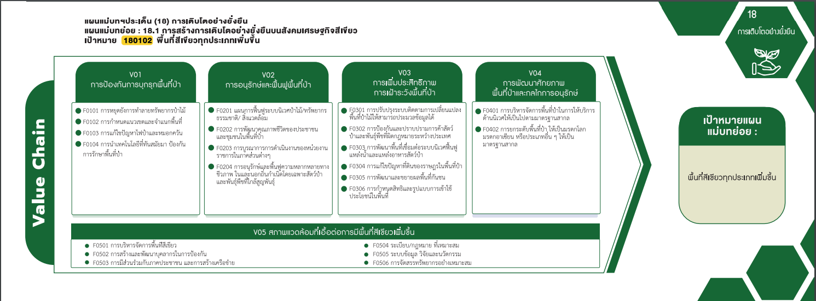
180102F0204 |  |  | 1 | 2 | 20 | 54 | 2 |  | 79
180102V03 |  |  | 11 | 8 | 21 | 6 | 11 |  | 57
180102F0301 |  |  | 2 |  | 2 |  | 2 |  | 6
180102F0302 |  |  | 3 | 5 | 10 | 1 |  |  | 19
180102F0303 |  |  |  | 2 | 1 | 3 | 2 |  | 8
180102F0304 |  |  | 2 |  | 4 | 1 | 6 |  | 13
180102F0305 |  |  |  |  | 1 |  | 1 |  | 2
180102F0306 |  |  | 4 | 1 | 3 | 1 |  |  | 9
180102V04 |  |  | 3 | 1 | 13 | 17 | 3 |  | 37
180102F0401 |  |  | 1 |  | 11 | 16 | 1 |  | 29
180102F0402 |  |  | 2 | 1 | 2 | 1 | 2 |  | 8
153 โครงการ
135 โครงการ
6 โครงการ
29 โครงการ
180102V05 | 1 | 1 | 7 | 8 | 58 | 66 | 23 |  | 164
14 โครงการ
180102F0501 |  |  | 1 | 3 | 30 | 34 | 10 |  | 78
29 โครงการ
65 โครงการ
19 โครงการ
180102F0502 |  |  | 1 |  | 4 | 2 | 2 |  | 9
8 โครงการ
180102F0503 |  | 1 |  | 3 | 15 | 27 | 9 |  | 55
7 โครงการ
28 โครงการ
8 โครงการ
180102F0504 | 1 |  | 1 |  | 1 | 1 |  |  | 4
180102F0505 |  |  | 4 | 2 | 3 | 2 | 2 |  | 13
13 โครงการ
180102F0506 |  |  |  |  | 5 |  |  |  | 5
79 โครงการ
2 โครงการ
Grand Total | 1 | 2 | 44 | 39 | 253 | 353 | 75 | 1 | 768
9 โครงการ
203 โครงการ
307 โครงการ
37 โครงการ
57 โครงการ

164 โครงการ

78 โครงการ
4 โครงการ
9 โครงการ
13 โครงการ
55 โครงการ
5 โครงการ

